熊
序号 | 指数(现货价) | 熊价 | 加仓方式 | 每次加仓成本 | 每次换得股数 | 每次加仓总成本 | 每次换得股数总数 | 每次补仓完的成本 | 现在持有多少钱 | 损失多少钱 | 成本对应点数 | 跌多少点回本 | 加仓方式 | 加仓成本 | 换股比例 | 10000
1 | 31400 | 0.375 | 1 | 20000 | 53333.333333 | 20000 | 53333.333333 | 0.375 | 20000 | 0 | 31400 | 0 | 1 | 20000 | 行使价位 | 0.25
2 | 31500 | 0.365 | 1 | 20000 | 54794.520548 | 40000 | 108127.85388 | 0.36993243243 | 39466.666667 | 533.33333333 | 31450.675676 | -49.324324324 | 2 | 30000 | 初始仓位 | 20000
3 | 31600 | 0.355 | 1 | 20000 | 56338.028169 | 60000 | 164465.88205 | 0.36481730589 | 58385.388128 | 1614.6118721 | 31501.826941 | -98.173058875 | 3 | 10000 | 每次每涨1点钱变化（$） | 10
4 | 31700 | 0.345 | 1 | 20000 | 57971.014493 | 80000 | 222436.89654 | 0.35965256324 | 76740.729307 | 3259.2706926 | 31553.474368 | -146.52563236 |  |  | 初始指数 | 31400
5 | 31800 | 0.335 | 1 | 20000 | 59701.492537 | 100000 | 282138.38908 | 0.35443599266 | 94516.360342 | 5483.6396581 | 31605.640073 | -194.35992656 |  |  | 每次涨幅 | 100
6 | 31900 | 0.325 | 1 | 20000 | 61538.461538 | 120000 | 343676.85062 | 0.34916521082 | 111694.97645 | 8305.0235489 | 31658.347892 | -241.65210819 |  |  | 行使价 | 35150
7 | 32000 | 0.315 | 1 | 20000 | 63492.063492 | 140000 | 407168.91411 | 0.34383764366 | 128258.20794 | 11741.792055 | 31711.623563 | -288.37643661 |  |  | 回收价 | 35000
8 | 32100 | 0.305 | 2 | 30000 | 98360.655738 | 170000 | 505529.56985 | 0.33628102121 | 154186.5188 | 15813.481196 | 31787.189788 | -312.81021209 |  |  | 财务费用 | 0
9 | 32200 | 0.295 | 2 | 30000 | 101694.91525 | 200000 | 607224.4851 | 0.32936748255 | 179131.22311 | 20868.776895 | 31856.325175 | -343.67482548
10 | 32300 | 0.285 | 2 | 30000 | 105263.15789 | 230000 | 712487.643 | 0.32281261614 | 203058.97825 | 26941.021746 | 31921.873839 | -378.12616135
11 | 32400 | 0.275 | 2 | 30000 | 109090.90909 | 260000 | 821578.55209 | 0.31646395751 | 225934.10182 | 34065.898176 | 31985.360425 | -414.63957511
12 | 32500 | 0.265 | 2 | 30000 | 113207.54717 | 290000 | 934786.09926 | 0.31023139971 | 247718.3163 | 42281.683697 | 32047.686003 | -452.31399707
13 | 32600 | 0.255 | 2 | 30000 | 117647.05882 | 320000 | 1052433.1581 | 0.30405731475 | 268370.45531 | 51629.544689 | 32109.426853 | -490.5731475
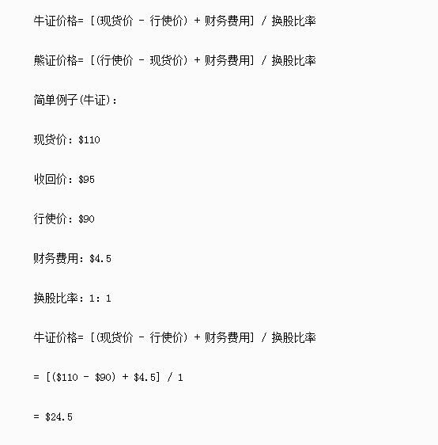
14 | 32700 | 0.245 | 2 | 30000 | 122448.97959 | 350000 | 1174882.1377 | 0.29790222251 | 287846.12373 | 62153.87627 | 32170.977775 | -529.0222251
15 | 32800 | 0.235 | 2 | 30000 | 127659.57447 | 380000 | 1302541.7121 | 0.29173729828 | 306097.30235 | 73902.697647 | 32232.627017 | -567.37298282
16 | 32900 | 0.225 | 2 | 30000 | 133333.33333 | 410000 | 1435875.0455 | 0.28554016681 | 323071.88523 | 86928.114768 | 32294.598332 | -605.40166808
17 | 33000 | 0.215 | 2 | 30000 | 139534.88372 | 440000 | 1575409.9292 | 0.27929238724 | 338713.13478 | 101286.86522 | 32357.076128 | -642.92387236
18 | 33100 | 0.205 | 3 | 10000 | 48780.487805 | 450000 | 1624190.417 | 0.27706111013 | 332959.03549 | 117040.96451 | 32379.388899 | -720.61110132
19 | 33200 | 0.195 | 3 | 10000 | 51282.051282 | 460000 | 1675472.4683 | 0.27454942335 | 326717.13132 | 133282.86868 | 32404.505767 | -795.49423346
20 | 33300 | 0.185 | 3 | 10000 | 54054.054054 | 470000 | 1729526.5223 | 0.27175067507 | 319962.40663 | 150037.59337 | 32432.493249 | -867.50675072
21 | 33400 | 0.175 | 3 | 10000 | 57142.857143 | 480000 | 1786669.3795 | 0.2686563085 | 312667.14141 | 167332.85859 | 32463.436915 | -936.56308499
22 | 33500 | 0.165 | 3 | 10000 | 60606.060606 | 490000 | 1847275.4401 | 0.26525551597 | 304800.44761 | 185199.55239 | 32497.44484 | -1002.5551597
23 | 33600 | 0.155 | 3 | 10000 | 64516.129032 | 500000 | 1911791.5691 | 0.26153478657 | 296327.69321 | 203672.30679 | 32534.652134 | -1065.3478657
24 | 33700 | 0.145 | 3 | 10000 | 68965.517241 | 510000 | 1980757.0864 | 0.25747730679 | 287209.77752 | 222790.22248 | 32575.226932 | -1124.7730679
25 | 33800 | 0.135 | 3 | 10000 | 74074.074074 | 520000 | 2054831.1604 | 0.25306215421 | 277402.20666 | 242597.79334 | 32619.378458 | -1180.6215421
26 | 33900 | 0.125 | 3 | 10000 | 80000 | 530000 | 2134831.1604 | 0.24826319281 | 266853.89505 | 263146.10495 | 32667.368072 | -1232.6319281
27 | 34000 | 0.115 | 3 | 10000 | 86956.521739 | 540000 | 2221787.6822 | 0.24304752625 | 255505.58345 | 284494.41655 | 32719.524738 | -1280.4752625

